Data
Holdbarhet av |  | Erytrocytter i kjøleskap

Tillatt bias | 1.8 | %, og tillatt totalfeil |  | 3.9 | %

0 | 4.52 | 5.02 | 5.18 | 4.86 | 4.46 | 3.96 | 4.5 | 4.38 | 4.59 | 4.52 | 4.25 | 4.55
12 | 4.52 | 5.05 | 5.24 | 4.84 | 4.54 | 3.99 | 4.48 | 4.32 | 4.54 | 4.59 | 4.36 | 4.55
24 | 4.56 | 5.01 | 5.21 | 4.91 | 4.54 | 3.99 | 4.56 | 4.46 | 4.57 | 4.6 | 4.31 | 4.59
36 | 4.54 | 5 | 5.34 | 4.8 | 4.53 | 4 | 4.48 | 4.48 | 4.51 | 4.63 | 4.32 | 4.64
48 | 4.55 | 4.99 | 5.22 | 4.82 | 4.52 | 4.05 | 4.54 | 4.37 | 4.52 | 4.66 | 4.29 | 4.64
60 | 4.56 | 5 | 5.17 | 4.77 | 4.49 | 4 | 4.51 | 4.38 | 4.65 | 4.57 | 4.29 | 4.63
72 | 4.52 | 4.95 | 5.22 | 4.82 | 4.48 | 4.01 | 4.48 | 4.4 | 4.5 | 4.61 | 4.27 | 4.55
84 |  |  |  |  |  |  |  |  |  |  | 4.28 | 4.64
 | Tid 0 | Tid 1 | Tid 2 | Tid 3 | Tid 4 | Tid 5 | Tid 6 | Tid 7 | Tid 8
Timer | 0 | 12 | 24 | 36 | 48 | 60 | 72 | 84
Prøve nr | Målte verdier
1 | 4.52 | 4.52 | 4.56 | 4.54 | 4.55 | 4.56 | 4.52
2 | 5.02 | 5.05 | 5.01 | 5 | 4.99 | 5 | 4.95
3 | 5.18 | 5.24 | 5.21 | 5.34 | 5.22 | 5.17 | 5.22
4 | 4.86 | 4.84 | 4.91 | 4.8 | 4.82 | 4.77 | 4.82
5 | 4.46 | 4.54 | 4.54 | 4.53 | 4.52 | 4.49 | 4.48
6 | 3.96 | 3.99 | 3.99 | 4 | 4.05 | 4 | 4.01
7 | 4.5 | 4.48 | 4.56 | 4.48 | 4.54 | 4.51 | 4.48
8 | 4.38 | 4.32 | 4.46 | 4.48 | 4.37 | 4.38 | 4.4
9 | 4.59 | 4.54 | 4.57 | 4.51 | 4.52 | 4.65 | 4.5
10 | 4.52 | 4.59 | 4.6 | 4.63 | 4.66 | 4.57 | 4.61
11 | 4.25 | 4.36 | 4.31 | 4.32 | 4.29 | 4.29 | 4.27 | 4.28
12 | 4.55 | 4.55 | 4.59 | 4.64 | 4.64 | 4.63 | 4.55 | 4.64
13 | 4.7 | 4.64 | 4.67 | 4.65 | 4.65 | 4.68 | 4.67 | 4.67
14 | 4.72 | 4.72 | 4.6 | 4.73 | 4.62 | 4.57 | 4.63 | 4.71
15 | 4.75 | 4.75 | 4.81 | 4.71 | 4.8 | 4.71 | 4.66 | 4.64
16 | 4.68 | 4.65 | 4.69 | 4.65 | 4.67 | 4.68 | 4.7 | 4.62
17 | 5.48 | 5.54 | 5.55 | 5.57 | 5.49 | 5.55 | 5.46 | 5.5
18 | 4.52 | 4.57 | 4.59 | 4.51 | 4.63 | 4.58 | 4.61 | 4.56
19 | 4.61 | 4.64 | 4.61 | 4.61 | 4.66 | 4.56 | 4.66 |  |  |  | For lite prøvemateriale i glasset for analysering ved t84 timer.
20 | 4.29 | 4.34 | 4.32 | 4.36 | 4.27 | 4.31 | 4.32 | 4.34
21
22
23
24
25
26
27
28
29
30
31
32
33 |  |  |  |  |  |  |  |  |  | Figur 1. Hver linje representerer måleverdiene for en enkelt prøve.
34
35
36
37
38
39
40
41
42
43
44
45
46
47
48
49
50

 | Prosent (blå tall er større enn tillatt totalfeil)

0 | 100.00 | 100.00 | 100.00 | 100.00 | 100.00 | 100.00 | 100.00 | 100.00 | 100.00 | 100.00 | 100.00 | 100.00
12 | 100.00 | 100.60 | 101.16 | 99.59 | 101.79 | 100.76 | 99.56 | 98.63 | 98.91 | 101.55 | 102.59 | 100.00
24 | 100.88 | 99.80 | 100.58 | 101.03 | 101.79 | 100.76 | 101.33 | 101.83 | 99.56 | 101.77 | 101.41 | 100.88
36 | 100.44 | 99.60 | 103.09 | 98.77 | 101.57 | 101.01 | 99.56 | 102.28 | 98.26 | 102.43 | 101.65 | 101.98
48 | 100.66 | 99.40 | 100.77 | 99.18 | 101.35 | 102.27 | 100.89 | 99.77 | 98.47 | 103.10 | 100.94 | 101.98
60 | 100.88 | 99.60 | 99.81 | 98.15 | 100.67 | 101.01 | 100.22 | 100.00 | 101.31 | 101.11 | 100.94 | 101.76
72 | 100.00 | 98.61 | 100.77 | 99.18 | 100.45 | 101.26 | 99.56 | 100.46 | 98.04 | 101.99 | 100.47 | 100.00
84 | 0.00 | 0.00 | 0.00 | 0.00 | 0.00 | 0.00 | 0.00 | 0.00 | 0.00 | 0.00 | 100.71 | 101.98
 | 0.00 | 0.00 | 0.00 | 0.00 | 0.00 | 0.00 | 0.00 | 0.00 | 0.00 | 0.00 | 0.00 | 0.00
Prøve nr | Tid 0 | Tid 1 | Tid 2 | Tid 3 | Tid 4 | Tid 5 | Tid 6 | Tid 7 | Tid 8
1 | 100.00 | 100.00 | 100.88 | 100.44 | 100.66 | 100.88 | 100.00
2 | 100.00 | 100.60 | 99.80 | 99.60 | 99.40 | 99.60 | 98.61
3 | 100.00 | 101.16 | 100.58 | 103.09 | 100.77 | 99.81 | 100.77
4 | 100.00 | 99.59 | 101.03 | 98.77 | 99.18 | 98.15 | 99.18
5 | 100.00 | 101.79 | 101.79 | 101.57 | 101.35 | 100.67 | 100.45
6 | 100.00 | 100.76 | 100.76 | 101.01 | 102.27 | 101.01 | 101.26
7 | 100.00 | 99.56 | 101.33 | 99.56 | 100.89 | 100.22 | 99.56
8 | 100.00 | 98.63 | 101.83 | 102.28 | 99.77 | 100.00 | 100.46
9 | 100.00 | 98.91 | 99.56 | 98.26 | 98.47 | 101.31 | 98.04
10 | 100.00 | 101.55 | 101.77 | 102.43 | 103.10 | 101.11 | 101.99
11 | 100.00 | 102.59 | 101.41 | 101.65 | 100.94 | 100.94 | 100.47 | 100.71
12 | 100.00 | 100.00 | 100.88 | 101.98 | 101.98 | 101.76 | 100.00 | 101.98
13 | 100.00 | 98.72 | 99.36 | 98.94 | 98.94 | 99.57 | 99.36 | 99.36
14 | 100.00 | 100.00 | 97.46 | 100.21 | 97.88 | 96.82 | 98.09 | 99.79
15 | 100.00 | 100.00 | 101.26 | 99.16 | 101.05 | 99.16 | 98.11 | 97.68
16 | 100.00 | 99.36 | 100.21 | 99.36 | 99.79 | 100.00 | 100.43 | 98.72
17 | 100.00 | 101.09 | 101.28 | 101.64 | 100.18 | 101.28 | 99.64 | 100.36
18 | 100.00 | 101.11 | 101.55 | 99.78 | 102.43 | 101.33 | 101.99 | 100.88
19 | 100.00 | 100.65 | 100.00 | 100.00 | 101.08 | 98.92 | 101.08
20 | 100.00 | 101.17 | 100.70 | 101.63 | 99.53 | 100.47 | 100.70 | 101.17
21
22
23
24
25
26
27
28
29
30
31
32
33
34
35
36
37
38
39 |  |  |  |  |  |  |  |  |  | Figur 2. De røde punktene viser gjennomsnitt for hvert tidspunkt, i prosent av utgangsverdi. De lottrette intervallene er 90% konfidensintervall for gjennomsnittene, og området mellom de røde linjene er tillatt bias. De blå punktene markerer enkeltverdier i prosent av utgangsverdi, og området mellom de blå linjene er tillatt totalfeil.
40
41
42
43
44
45
46
47
48
49
50
Mean | 100.00 | 100.36 | 100.67 | 100.57 | 100.48 | 100.15 | 100.01 | 100.07
n | 20.00 | 20.00 | 20.00 | 20.00 | 20.00 | 20.00 | 20.00 | 9.00 | 0.00
SD | 0.00 | 1.07 | 1.06 | 1.40 | 1.38 | 1.22 | 1.19 | 1.33
SEM | 0.00 | 0.24 | 0.24 | 0.31 | 0.31 | 0.27 | 0.27 | 0.44
t | 1.73 | 1.73 | 1.73 | 1.73 | 1.73 | 1.73 | 1.73 | 1.86
t x SEM | 0.00 | 0.41 | 0.41 | 0.54 | 0.53 | 0.47 | 0.46 | 0.82
Minimum | 100.00 | 98.63 | 97.46 | 98.26 | 97.88 | 96.82 | 98.04 | 97.68
Maksimum | 100.00 | 102.59 | 101.83 | 103.09 | 103.10 | 101.76 | 101.99 | 101.98
Bias nedre gr | 98.25 | 98.25 | 98.25 | 98.25 | 98.25 | 98.25 | 98.25 | 98.25 | 98.25
Bias øvre gr | 101.75 | 101.75 | 101.75 | 101.75 | 101.75 | 101.75 | 101.75 | 101.75 | 101.75
TEA nedre gr | 96.10 | 96.10 | 96.10 | 96.10 | 96.10 | 96.10 | 96.10 | 96.10 | 96.10
TEA øvre gr | 103.90 | 103.90 | 103.90 | 103.90 | 103.90 | 103.90 | 103.90 | 103.90 | 103.90

Krav
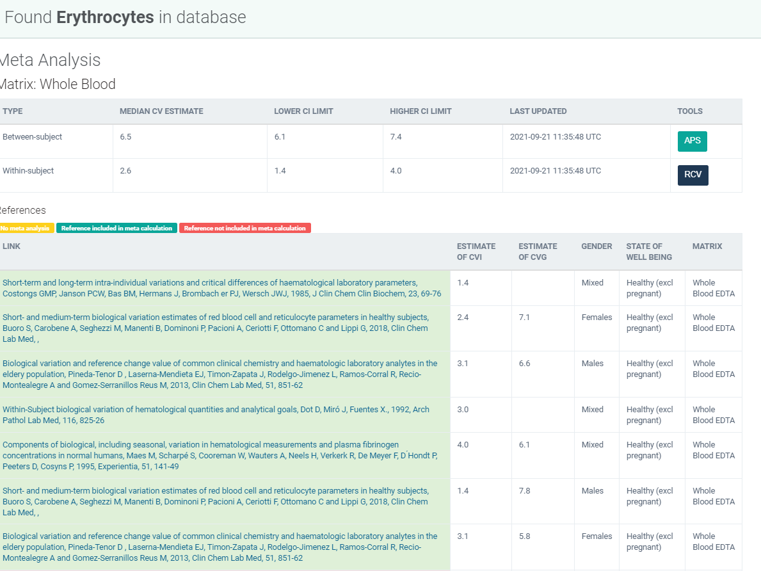
Legge inn:
2.6 | CVi
6.5 | CVg | Prosent
 | ROT av (CVi2 + CVg2) | 7.00
 | I < | 1.30
 | B < | 1.75
 | TE< | 3.90

Kopi fra EFLM database 210811 |  | https://biologicalvariation.eu/meta_calculations/1061

